상품제안서
바쏘 베이직 아이스보틀 500ml | 상품코드: S42368

 |  |  |  |  |  |  | 02-713-8555 | www.synergygift.co.kr
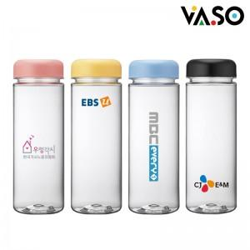

【상세/제작정보】

【인쇄/포장옵션】 | 실크, 풀칼라 / 포장지포장

【공급단가】 | 수량 | 100~ | 300~ | 1,000~ | 3,000~ | 10,000~
*VAT별도 | 핑크 | 1,570원 | 1,500원 | 1,420원 | 1,390원 | 1,330원
 | 블루 | 1,570원 | 1,500원 | 1,420원 | 1,390원 | 1,330원
 | 옐로우 | 1,570원 | 1,500원 | 1,420원 | 1,390원 | 1,330원
 | 블랙 | 1,570원 | 1,500원 | 1,420원 | 1,390원 | 1,330원

【상품 URL】 | https://www.synergygift.co.kr:443/src/goods_detail.php?gdno=42368

